Ranking de reações
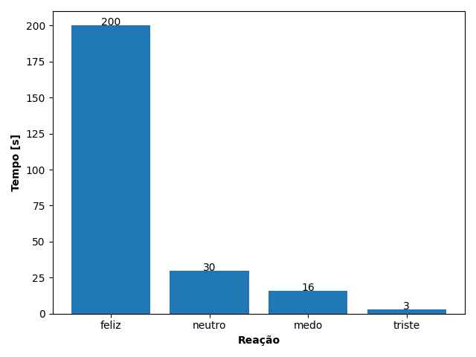
REAÇÃO | TEMPO [s]
feliz | 200
neutro | 30
medo | 16
triste | 3

